概要１
 |  |  | 平成29(2017)年７月分結果の概要

１ 賃金の動き

 | 7月の１人平均現金給与総額は，規模５人以上で 32万6571円，前年同月比 9.1％減(規模30人以上で
 | 35 万 5172 円，0.1％ 増 ) となりました。
 | このうち，きまって支給する給与は23万4224円，前年同月比6.3％減（規模30人以上で26万1871円，0.7％増)
 | となり，特別に支払われた給与は9万2347円，前年同月比15.8％減 （規模30人以上で9万3301円，1.4％減）となりました。

 | 実質賃金指数では，現金給与総額が規模５人以上で前年同月比9.7％減 (規模30人以上で0.6％減）となりました。
 | このうち，きまって支給する給与は規模５人以上で前年同月比6.9％減 （規模30人以上で0.0％）となりました。

 |  |  |  | 第１表 賃 金 －調査産業計(パート労働者を含む)－
 | １人平均月間 |  |  |  | 規模５人以上 |  |  |  | 規模30人以上
 |  |  |  |  | 当月値 | 対前月比(%) | 対前年同月比(%) |  | 当月値 | 対前月比(%) | 対前年同月比(%)
 | 現金給与総額 |  |  | 実数（円） | 326,571 | △ 19.8 |  | △ 9.1 | 355,172 | △ 24.2 |  | 0.1
 |  |  |  | 名目賃金指数 | 112.3 |  |  |  | 114.1
 |  | きまって支給する給与 |  | 実数（円） | 234,224 | △ 3.8 |  | △ 6.3 | 261,871 | △ 1.1 |  | 0.7
 |  |  |  | 名目賃金指数 | 95.7 |  |  |  | 101.5
 |  |  | 所定内給与 | 実数（円） | 219,012 | － | ※ | △ 5.6 | 240,357 | － | ※ | 0.7
 |  |  | 超過労働給与 | 実数（円） | 15,212 | － | ※ | △ 15.0 | 21,514 | － | ※ | 0.6
 |  | 特別に支払われた給与 |  | 実数（円） | 92,347 | － | ※ | △ 15.8 | 93,301 | － | ※ | △ 1.4
 | 現金給与総額 |  |  | 実質賃金指数 | 112.2 | △ 19.4 |  | △ 9.7 | 114.0 | △ 23.8 |  | △ 0.6
 |  | きまって支給する給与 |  | 実質賃金指数 | 95.6 | △ 3.3 |  | △ 6.9 | 101.4 | △ 0.6 |  | 0.0
 | ※の箇所は，実数による増減率,その他の箇所は指数による増減率を掲載していますので利用にあたっては注意が必要です。

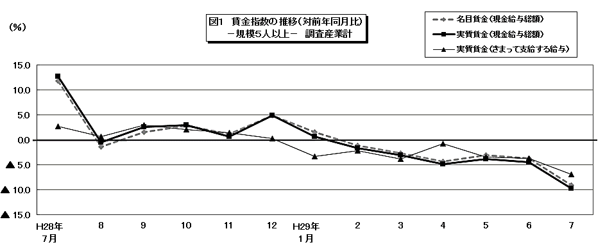

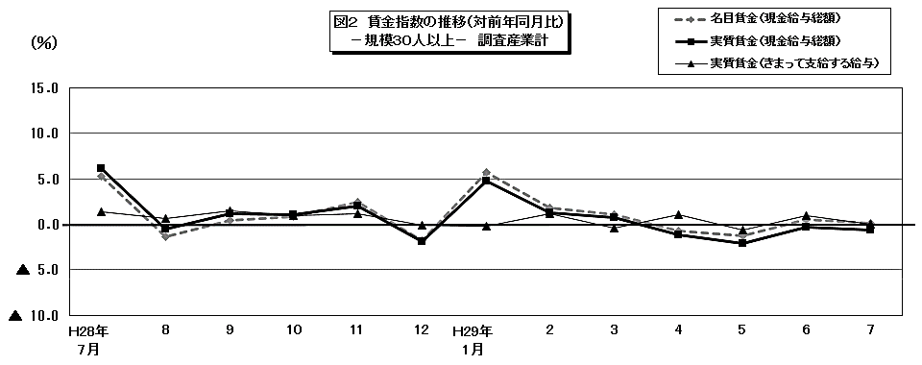

 |  |  |  |  |  |  |  |  |  |  |  |  |  |  |  |  |  |  |  |  | 104.8

 |  |  |  |  |  |  |  |  |  |  |  |  | 86.4 | 80.3 | 170.1 | 104.1 | 82.7 | 85.1 | 86 | 92.8 | 202.4

概要2
２ 労働時間の動き

 | 7月の総実労働時間数は，規模５人以上で142.8時間，前年同月比6.1％減（規模30人以上で150.0時間，
 | 1.1％減) となりました。
 | このうち，所定内労働時間は133.4時間，前年同月比 5.5％減（規模30人以上で 138.4時間，1.0％減）となりました。
 | 所定外労働時間は 9.4時間，前年同月比 14.8％減（規模30人以上で 11.6時間，3.8％減）となりました。
 | また，製造業の所定外労働時間は16.9時間，前年同月比4.4％増（規模30人以上で 19.5時間，8.9％増）となりました。

 |  |  |  | 第２表 労働時間 －調査産業計(パート労働者を含む)－

 |  | １人平均月間 |  |  | 規模５人以上 |  |  | 規模30人以上
 |  |  |  |  | 当月値 | 対前月比(%) | 対前年同月比(%) | 当月値 | 対前月比(%) | 対前年同月比(%)
 |  | 出 勤 日 数 |  | （日） | 18.9 | △ 0.7 | △ 0.7 | 19.2 | △ 0.6 | △ 0.2
 |  | 総実労働時間 |  | 実数（時間） | 142.8 | △ 5.0 | △ 6.1 | 150.0 | △ 3.7 | △ 1.1
 |  |  |  | 指 数 | 95.5 |  |  | 100.7
 |  |  | 所定内労働時間 | 実数（時間） | 133.4 | △ 5.2 | △ 5.5 | 138.4 | △ 4.1 | △ 1.0
 |  |  |  | 指 数 | 96.7 |  |  | 101.5
 |  |  | 所定外労働時間 | 実数（時間） | 9.4 | △ 2.2 | △ 14.8 | 11.6 | 0.0 | △ 3.8
 |  |  |  | 指 数 | 80.3 |  |  | 91.3
 |  |  | 注）出勤日数の前月比及び前年同月比欄は，それぞれ前月差，前年同月差。
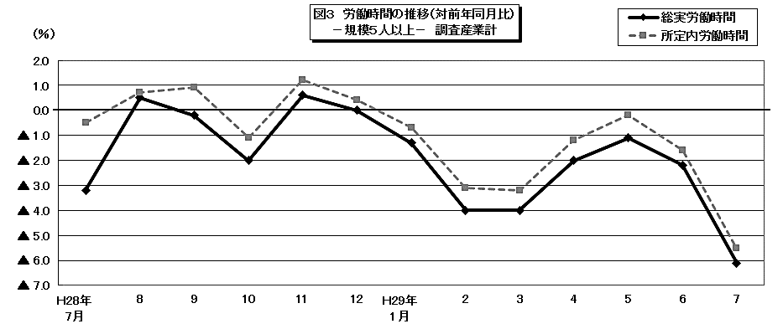

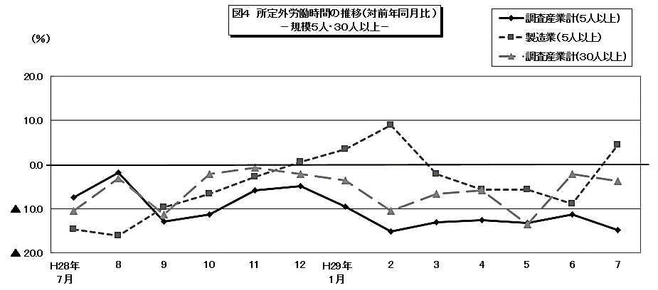

 |  |  |  |  |  |  |  |  |  |  |  |  |  |  |  |  |  |  | 104.8

 |  |  |  |  |  |  |  |  |  |  | 86.4 | 80.3 | 170.1 | 104.1 | 82.7 | 85.1 | 86 | 92.8 | 202.4

概要3
３ 雇用の動き

 | 7月の常用労働者数(推計)は，規模５人以上で 82万9619人，前年同月比1.1％減（規模30人以上で
 | 44万7815人，1.7％減 ）となりました。
 | このうち，一般労働者は55万1532人（規模30人以上で33万2171人），パートタイム労働者は27万8087人
 | （規模30人以上で11万5644人）となり，パートタイム労働者比率は33.5％（規模30人以上で25.8％）となりました。
 | また，製造業の常用労働者数は9万1702人，前年同月比 5.2％減 （規模30人以上で6万9921人，前年同月比
 | 6.6％減）となりました。
 | 入職率・離職率では，入職率は2.46％・前年同月差 0.51％増，離職率では 2.58％・前年同月差 0.47％増と
 | なりました。

 |  |  |  | 第３表 雇 用 －調査産業計(パート労働者を含む)－

 |  |  |  |  | 規模５人以上 |  |  | 規模30人以上
 |  | 月末 |  |  | 当月値 | 対前月比(%) | 対前年同月比(%) | 当月値 | 対前月比(%) | 対前年同月比(%)
 |  | 常 用 労 働 者 数 |  | （人） | 829,619 | △ 0.2 | △ 1.1 | 447,815 | △ 0.7 | △ 1.7
 |  |  |  | 雇用指数 | 100.3 |  |  | 97.4
 |  | 労 働 | 入職率 | （％） | 2.46 | 0.41 | 0.51 | 2.25 | 0.70 | 0.15
 |  | 異動率 | 離職率 | （％） | 2.58 | 0.95 | 0.47 | 2.91 | 1.40 | 0.33
 |  | パートタイム労働者比率 |  | （％） | 33.5 | 3.8 | 5.8 | 25.8 | 0.3 | 1.2
 |  | 注） 入職率・離職率及びパートタイム労働者比率の前月比及び前年同月比欄は，それぞれ前月差，前年同月差。
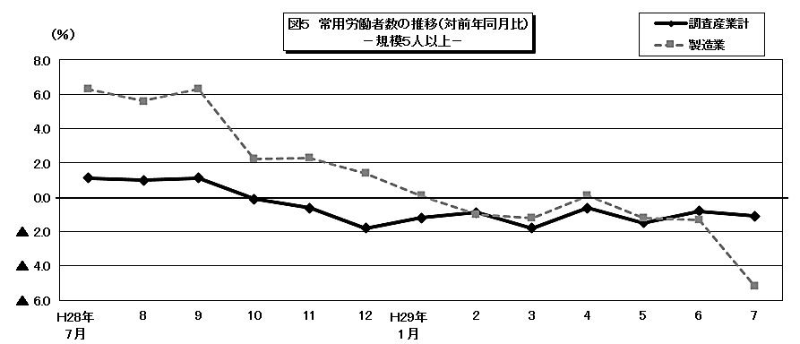

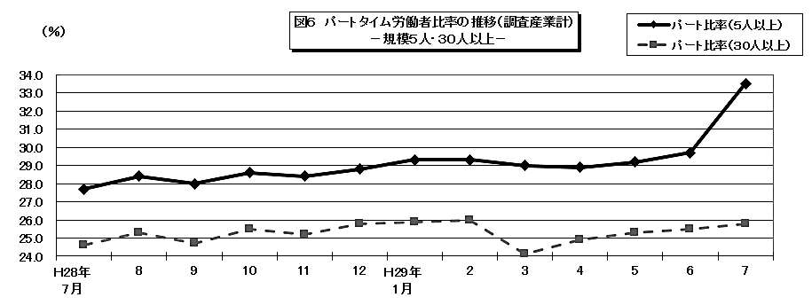

 |  |  |  |  |  |  |  |  |  |  |  |  |  |  |  |  |  |  | 104.8

 |  |  |  |  |  |  |  |  |  |  | 86.4 | 80.3 | 170.1 | 104.1 | 82.7 | 85.1 | 86 | 92.8 | 202.4

